Sheet1
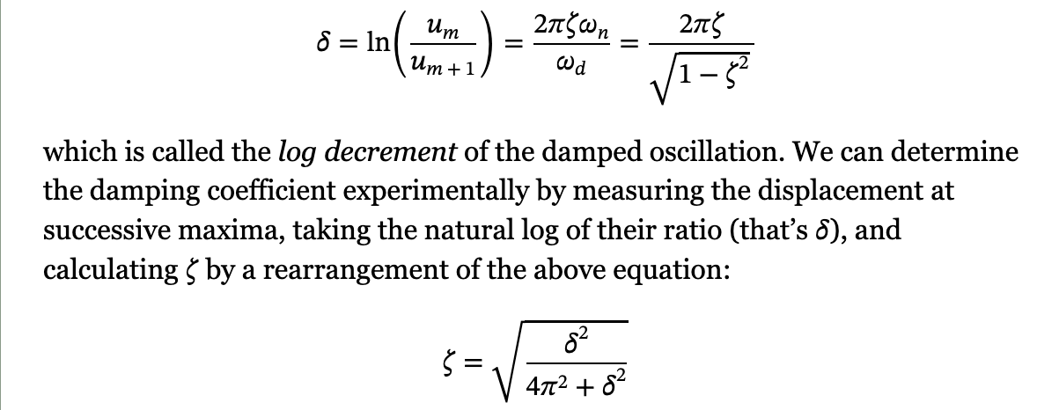
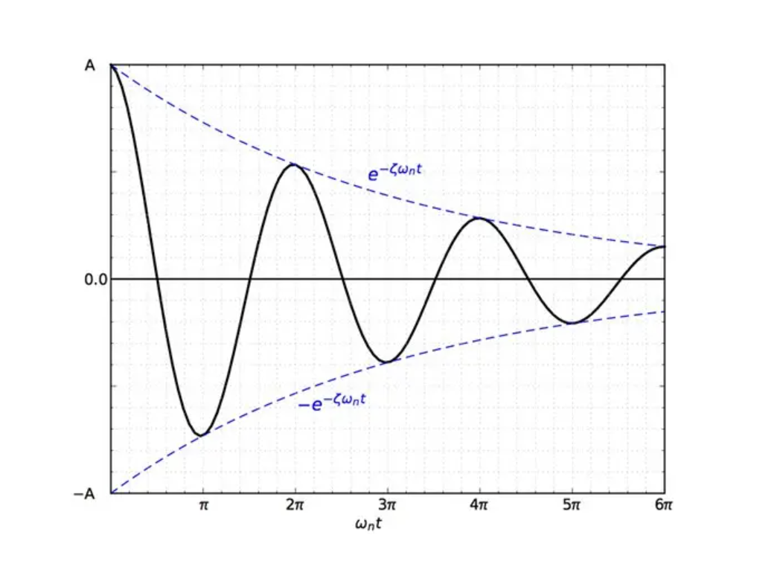

 | um calc | ζ calc 1 | ζ calc 2
δ
 | calc
ζ

